Sheet1
课程名称 | 课程介绍 | 类别 | 课程封面 | 讲师 | 原价 | 售价 | 推荐指数 | 优惠级别 | 课程对象 | 课程收获 | 章节名称 | 章节介绍 | 视频名称 | 时长 | 链接
java课程 | java课程 | 行业知识分析 | 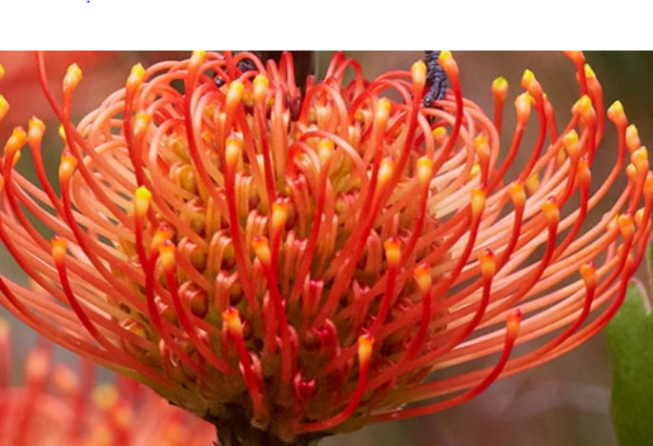 | 冯建设 | 1000 | 98 | 10 | 0 | hahahah | lalallala | 1 背景介绍 | 无 | 1-1java的发展 | 600 | http://1301470208.vod2.myqcloud.com/b1560fc4vodtranscq1301470208/faf437b15285890800682178942/v.f40.mp4
 |  |  |  |  |  |  |  |  |  |  |  |  | 1-2java的影响 | 540 | http://1301470208.vod2.myqcloud.com/b1560fc4vodtranscq1301470208/faf437b15285890800682178942/v.f40.mp4
 |  |  |  |  |  |  |  |  |  |  | 2 理论基础 | 无 | 2-1 程序结构 | 480 | http://1301470208.vod2.myqcloud.com/b1560fc4vodtranscq1301470208/faf437b15285890800682178942/v.f40.mp4
 |  |  |  |  |  |  |  |  |  |  |  |  | 2-2 基础数据 | 420 | http://1301470208.vod2.myqcloud.com/b1560fc4vodtranscq1301470208/faf437b15285890800682178942/v.f40.mp4

